상품제안서
플랜 다이어리 뉴미니(주문제작형) | 상품코드: S26078

 |  |  |  |  |  |  | 02-713-8555 | www.synergygift.co.kr
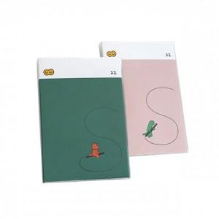 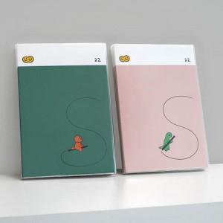 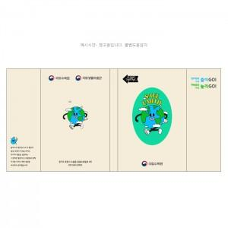

【상세/제작정보】 | <p>커버 풀칼라 인쇄포함!</p><p>&nbsp;</p><p>내지 기성(인쇄불가) 내지 기성 총 192P</p>

【인쇄/포장옵션】 | 기타 / OPP(비닐)

【공급단가】 | 수량 | 100~ | 300~ | 500~ | 1,000~ | 3,000~
*VAT별도 | 단가 | 5,400원 | 5,200원 | 4,800원 | 4,400원 | 3,900원

【상품 URL】 | https://www.synergygift.co.kr:443/src/goods_detail.php?gdno=26078

